Sheet1
pawongan: |  | lanja: |  | pembayaran |  | laporan_hutang
id |  | id |  | id |  | id
nama |  | id_pawongan |  | id_lanja |  | id_pawongan
alamat |  | id_sawah |  | musim_panen | hujan/kemarau atau rendeng/ketiga | id_lanja
telp |  | luas_sawah_bata | 140 | tahun |  | id_pembayaran
photo |  | jum_lanja_kwintal | 7 | tgl_bayar |  | nama_pawongan
sawah |  | jum_lanja_kilogram | 7000 | jum_bayar_kwintal | 3 | tahun_lanja
id |  | tgl_mulai_lanja |  | harga_rupiah_perwkintal | 450,000 | jum_lanja_kwintal | 7
no_sertipikat |  | tgl_akhir_lanja |  | jum_bayar_rupiah | 1,350,000 | jum_lanja_sdh_dibayar | 3
lokasi |  |  |  |  |  | jum_lanja_kurang | 4
latitude |  | hitung_luas_sawah |  |  |  | harga_rupiah_perkwintal | 450,000
longitude |  | a | 7 |  |  | jum_kurang_bayar_rupiah | 1,800,000
desa |  | b | 6
kecamatan |  | c | 7
kabupaten |  | d | 6
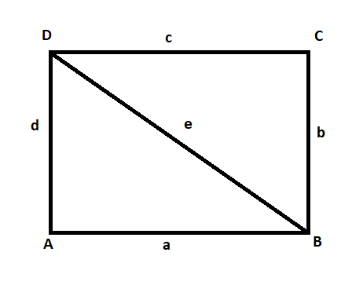
luas m2 |  | Luas_Sawah m2 | 42
luas bata | 0 | atau
luas hektar | 0 | sudut A | 90
batas_utara_lor |  | a | 7
batas_timur_wetan |  | b | 6
batas_selatan_kidul |  | c | 7
batas_barat_kulon |  | d | 6
dibeli_dari |  | Luas Sawah m2 | 42
tgl_beli |  | atau
harga_beli |  | a | 7
harga_jual |  | b | 6
photo |  | c | 7
 |  | d | 6
 |  | e | 9.22
 |  | s1 | 11.11
 |  | s2 | 11.11
 |  | Luas Sawah m2 | 41.99999979

